상품제안서
훈민정음 레이저 방짜유기 1인수저 (보자기) | 상품코드: F27968

 |  |  |  |  |  |  | 02-412-0044 | www.easy1.co.kr
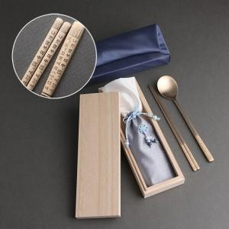

【상세/제작정보】

【인쇄/포장옵션】 | 레이저 / 홑보자기

【공급단가】 | 수량 | 20~ | 60~ | 120~ | 180~ | 240~
*VAT별도 | 단가 | 25,200원 | 24,780원 | 24,140원 | 23,720원 | 23,100원

【상품 URL】 | https://easy1.co.kr:443/src/goods_detail.php?gdno=27968

